상품제안서
잭니클라우스 5단캡슐베어우양산+수건 140g(국산) | 상품코드: S46359

 |  |  |  |  |  |  | 02-713-8555 | www.synergygift.co.kr
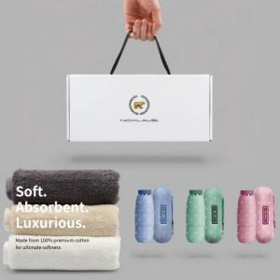

【상세/제작정보】

【인쇄/포장옵션】 | 실크, 자수, 풀칼라, 원단실크1도 / 포장불가능

【공급단가】 | 수량 | 20~ | 100~ | 300~ | 500~ | 1,000~
*VAT별도 | 단가 | 18,200원 | 17,220원 | 16,380원 | 15,960원 | 15,680원

【상품 URL】 | https://www.synergygift.co.kr:443/src/goods_detail.php?gdno=46359

